n muesta urbano - rural
 |  |  | NOTAS: | n obtenidos al aplicar modelo estadítico definido
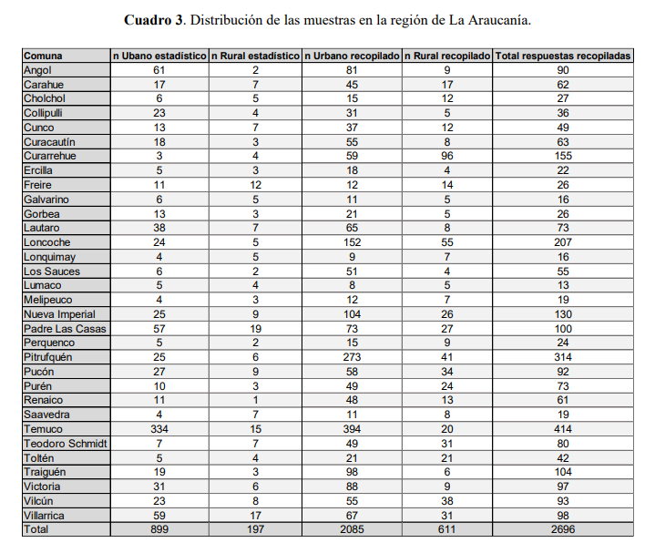
Comuna | n Ubano | n Rural
Angol | 61 | 2
Carahue | 17 | 7
Cholchol | 6 | 5
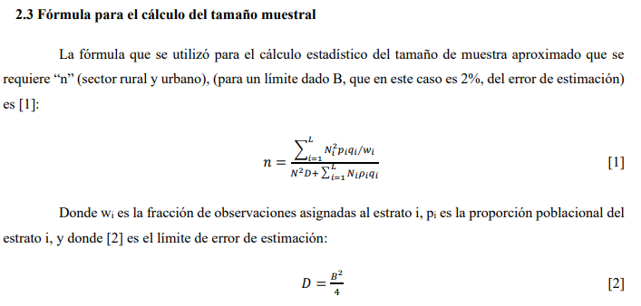
Collipulli | 23 | 4
Cunco | 13 | 7
Curacautín | 18 | 3
Curarrehue | 3 | 4
Ercilla | 5 | 3
Freire | 11 | 12
Galvarino | 6 | 5
Gorbea | 13 | 3
Lautaro | 38 | 7
Loncoche | 24 | 5
Lonquimay | 4 | 5
Los Sauces | 6 | 2
Lumaco | 5 | 4
Melipeuco | 4 | 3
Nueva Imperial | 25 | 9
Padre Las Casas | 57 | 19
Perquenco | 5 | 2
Pitrufquén | 25 | 6
Pucón | 27 | 9
Purén | 10 | 3
Renaico | 11 | 1
Saavedra | 4 | 7
Temuco | 334 | 15
Teodoro Schmidt | 7 | 7
Toltén | 5 | 4
Traiguén | 19 | 3
Victoria | 31 | 6
Vilcún | 23 | 8
Villarrica | 59 | 17
Total encuestas | 898 | 196

Densidad Leña
Densidad leña | kg/m3 st
 | Leña Seca | Semi humeda | Leña Humeda
Hualle o Nativa | 368 | 426 | 529
Eucalipto o Exotica | 411 | 477 | 592
Mezcla | 390 | 452 | 561

 | Seca | Ponderada Humeda
Hualle o Nativa | 368 | 478
Eucalipto o Exotica | 411 | 535
Mezcla | 390 | 506
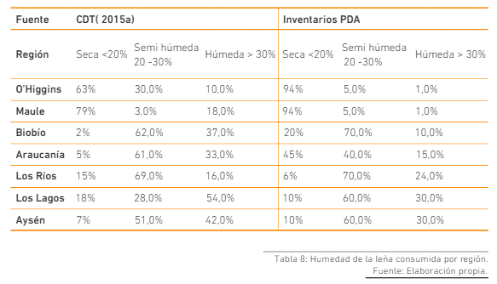

*Se asume trabajar con densidad ponderara entre humeda y semi humeda
*% calidad de la leña, se utiliza valor ponderado de estudio SICAM

 | % Seco | % Humedo
Frutillar | 28 | 72 |  | Red PE, 2020
Llanquihue | 15 | 85 |  | Caracterización del mercado de la leña en Chile
Pto. Octay | 40 | 60
Purranque | 22 | 78
Río Negro | 30 | 70
San Pablo | 17 | 83
Porcentajes leña | 0.3 | 0.7

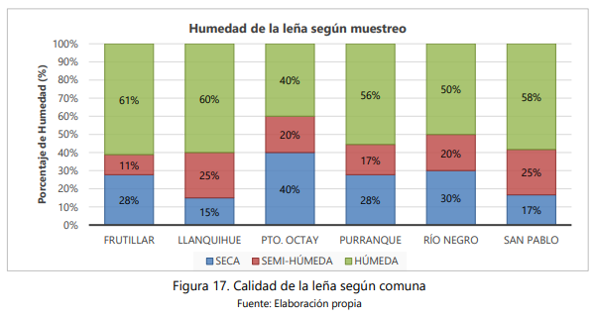
 |  |  |  | SICAM, 2021
 |  |  |  | Caracterización de la leña en Los Lagos

FE
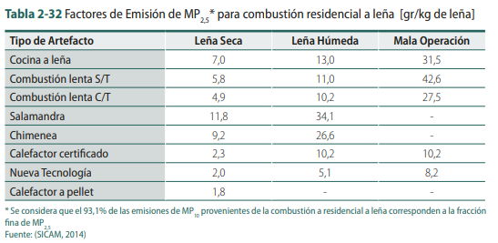
Tipología Artefacto
 | Leña Seca (grMP2,5 /kg) | Leña Humeda (grMP2,5/kg)
Cocina | 7 | 13
Comb Sin Templador | 5.8 | 11
Comb Con Templador | 4.9 | 10.2
Salamandra | 11.8 | 34.1
Hechizo | 11.8 | 34.1
Pellet | 1.8

Promedio Calefactores leña | 8.26 | 20.48
Pellet | 1.8

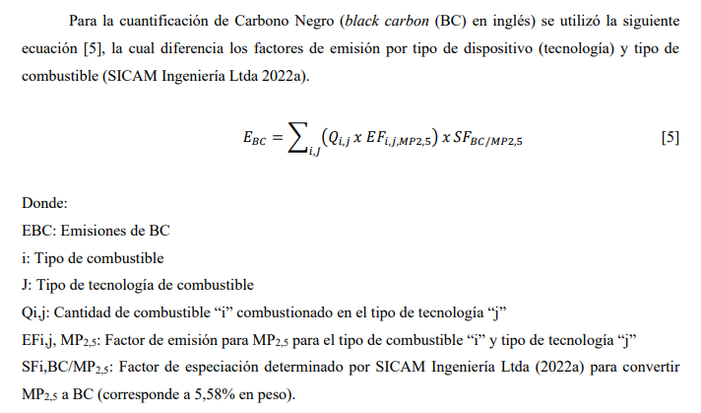
Black Carbon | 0.056

Emisión MP2,5 Urbano
Comuna (Urbano) | Leña | Pellet | MP2,5 Ton/año | CN Ton/año

Comuna (Urbano) | Emisión Ton/año |  | Total emisión
 | Leña | Pellet | MP2,5 Ton/año | CN Ton/año
Angol | 600.40 | 2.19 | 602.59 | 34
Carahue | 257.25 | 0.00 | 257.25 | 14
Cholchol | 89.57 | 0.00 | 89.57 | 5
Collipulli | 261.19 | 0.81 | 262.00 | 15
Cunco | 196.55 | 0.69 | 197.24 | 11
Curacautín | 285.60 | 1.04 | 286.64 | 16
Curarrehue | 44.03 | 0.01 | 44.05 | 2
Ercilla | 65.27 | 0.00 | 65.27 | 4
Freire | 159.91 | 1.59 | 161.49 | 9
Galvarino | 98.72 | 0.00 | 98.72 | 6
Gorbea | 176.53 | 0.38 | 176.91 | 10
Lautaro | 336.74 | 4.14 | 340.88 | 19
Loncoche | 296.12 | 1.82 | 297.94 | 17
Lonquimay | 77.35 | 0.00 | 77.35 | 4
Los Sauces | 82.64 | 0.00 | 82.64 | 5
Lumaco | 107.22 | 0.00 | 107.22 | 6
Melipeuco | 93.28 | 0.00 | 93.28 | 5
Nueva Imperial | 284.72 | 1.23 | 285.95 | 16
Padre Las Casas | 117.75 | 21.44 | 0.00 | 0
Perquenco | 62.13 | 0.00 | 62.13 | 3
Pitrufquén | 302.00 | 0.93 | 302.93 | 17
Pucón | 189.17 | 2.25 | 191.42 | 11
Purén | 149.96 | 0.00 | 149.96 | 8
Renaico | 120.56 | 0.00 | 120.56 | 7
Saavedra | 46.66 | 0.00 | 46.66 | 3
Temuco | 984.99 | 111.56 | 0.00 | 0
Teodoro Schmidt | 92.79 | 0.42 | 93.21 | 5
Toltén | 65.20 | 0.15 | 65.35 | 4
Traiguén | 226.34 | 0.89 | 227.23 | 13
Victoria | 368.45 | 2.02 | 370.47 | 21
Vilcún | 268.78 | 1.14 | 269.92 | 15
Villarrica | 487.02 | 1.55 | 488.58 | 27

 |  |  | MP2,5 Ton/año | CN Ton/año
Padre Las Casas |  |  | 214 | 12
Temuco |  |  | 1671 | 94

Comuna (Urbano) | Emisión Ton/año |  | Total emisión
 | Leña | Pellet | MP2,5 Ton/año | CN Ton/año
Angol | 600.4 | 2.2 | 602.6 | 33.7
Carahue | 257.3 | 0.0 | 257.3 | 14.4
Cholchol | 89.6 | 0.0 | 89.6 | 5.0
Collipulli | 261.2 | 0.8 | 262.0 | 14.7
Cunco | 196.6 | 0.7 | 197.2 | 11.0
Curacautín | 285.6 | 1.0 | 286.6 | 16.1
Curarrehue | 44.0 | 0.0 | 44.0 | 2.5
Ercilla | 65.3 | 0.0 | 65.3 | 3.7
Freire | 159.9 | 1.6 | 161.5 | 9.0
Galvarino | 98.7 | 0.0 | 98.7 | 5.5
Gorbea | 176.5 | 0.4 | 176.9 | 9.9
Lautaro | 336.7 | 4.1 | 340.9 | 19.1
Loncoche | 296.1 | 1.8 | 297.9 | 16.7
Lonquimay | 77.3 | 0.0 | 77.3 | 4.3
Los Sauces | 82.6 | 0.0 | 82.6 | 4.6
Lumaco | 107.2 | 0.0 | 107.2 | 6.0
Melipeuco | 93.3 | 0.0 | 93.3 | 5.2
Nueva Imperial | 284.7 | 1.2 | 286.0 | 16.0
Padre Las Casas | 117.8 | 21.4 | 214.0 | 12.0
Perquenco | 62.1 | 0.0 | 62.1 | 3.5
Pitrufquén | 302.0 | 0.9 | 302.9 | 17.0
Pucón | 189.2 | 2.3 | 191.4 | 10.7
Purén | 150.0 | 0.0 | 150.0 | 8.4
Renaico | 120.6 | 0.0 | 120.6 | 6.8
Saavedra | 46.7 | 0.0 | 46.7 | 2.6
Temuco | 985.0 | 111.6 | 1671.0 | 94.0
Teodoro Schmidt | 92.8 | 0.4 | 93.2 | 5.2
Toltén | 65.2 | 0.2 | 65.3 | 3.7
Traiguén | 226.3 | 0.9 | 227.2 | 12.7
Victoria | 368.5 | 2.0 | 370.5 | 20.7
Vilcún | 268.8 | 1.1 | 269.9 | 15.1
Villarrica | 487.0 | 1.6 | 488.6 | 27.4

 |  |  | 7800 | 437

Imagenes
N° artefactos x tipología
 |  | Regional/Comunal
Penetración tipo de artefactos a biomasa
% Cocina | % Calefactor C/T | % Calefactor S/T | % Salamandra | % Hechiza | % Pellet
15.34% | 53.62% | 9.08% | 2.15% | 1.11% | 7.49%

 |  | Regional/Comunal
Cocina | Calefactor C/T | Calefactor S/T | Salamandra | Hechiza | Pellet
23315 | 113147 | 12915 | 2927 | 1373 | 70209

Consumo promedio Leña m3/año x artefacto
 | Regional/Comunal
Consumo promedio m3/año Urbano
Cocina | Combustión C/T | Combustión S/ T | Hechiza | Salamandra
7664 | 32292 | 3691 | 375 | 625

Consumo m3/año por especia (Urbano)
nativo | exotico | mezcla
253091 | 622569 | 554905

Consumo comunal m3/año (año base 2025)
Comuna (Urbano) | Consumo m3/año
Angol | 125166
Carahue | 47040
Cholchol | 14547
Collipulli | 53006
Cunco | 39944
Curacautín | 59800
Curarrehue | 9818
413531
Ercilla | 13636
Freire | 28290
Galvarino | 21117
Gorbea | 38286
Lautaro | 73641
Loncoche | 61712
Lonquimay | 16966
Los Sauces | 16434
Lumaco | 18739
Melipeuco | 15459
Nueva Imperial | 48015
Padre Las Casas | 48084
Perquenco | 12104
Pitrufquén | 60664
Pucón | 43436
Purén | 28030
Renaico | 25082
Saavedra | 4434
Temuco | 413531
Teodoro Schmidt | 19325
Toltén | 12869
Traiguén | 44742
Victoria | 80205
Vilcún | 58029
Villarrica | 107848

